การตั้งจุดตรวจ
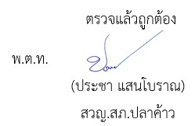
ข้อมูลผลการดำเนินงานในเชิงสถิติ การตั้งจุดตรวจ จุดสกัด ประจำปีงบประมาณ พ.ศ. 2569 สถานีตำรวจภูธรปลาค้าว

ผลการดำเนินงานในการตั้งจุดตรวจ จุดสกัด เดือน พฤศจิกายน 2568 ข้อมูล ณ วันที่ 1-30 พฤศจิกายน 2568
เดือน/ปี | จำนวนตั้งจุด | จำนวนการเรียกตรวจ | พบกระทำความผิด | จำนวนออกใบสั่ง | ไม่พบการกระทำผิด | ว่ากล่าว ตักเตือน
 |  | (ราย) | (ราย) | เปรียบเทียบปรับ (ราย) | (ราย) | (ราย)
Nov-68 | 24 | 400 | 50 | 10 | 350 | 40

รวม | 24 | 400 | 50 | 10 | 350 | 40

